基础概念
 | https://papalqi.cn/2020/ue4%E5%8A%A8%E7%94%BB%E7%B3%BB%E7%BB%9F%E6%BA%90%E7%A0%81%E5%89%96%E6%9E%90/

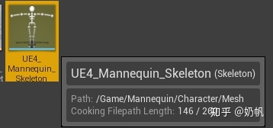
Skeleton | 骨架
 | Skeleton是整个动画系统的基础，其主要作用是记录了骨架以下信息：
 | 骨骼层级信息
 | 参考姿势信息
 | 骨骼名称
 | 插槽（Socket）信息
 | 曲线（Curve）信息
 | 动画通知（Animation Notify）信息
 | 插槽数据（插槽名称、所属骨骼、Transform等）
 | 虚拟骨骼信息
 | 骨骼名称Index映射表
 | 其他骨骼设置信息：包括位移重定向（Translation Retarget）设置，LOD设置等信息

Skeletal Mesh | 骨骼模型
 | 顾名思义，骨骼模型是在骨骼基础之上的模型，通俗来说就是绑定骨骼后的网格体，也就是我们在游戏中能够看到的角色的“肉身”。其主要包含以下信息：
 | 模型的顶、线、面信息
 | 顶点的骨骼蒙皮权重
 | 模型的材质信息
 | 模型LOD信息
 | 所属骨架
 | Morph Target信息
 | Physics Asset设置信息
 | 布料系统相关设置

Animation Sequence | 动画序列
 | 动画序列是用来记录骨骼运动状态的资源，也是让动画动起来的关键之一，其主要包含了一下信息：
 | 动画关键帧信息
 | 包含运动的骨骼信息
 | 每帧骨骼的Transform信息：包含了骨骼的旋转、位移和缩放
 | 动画通知信息：记录了触发通知的类型和时间
 | 动画曲线信息：记录了随时间轴变化的曲线信息
 | 其他基础信息：包括了叠加动画设置、根骨骼位移设置等信息

BlendSpace | 混合空间
 | BlendSpace被翻译作混合空间，其主要作用是根据输入的float值从若干临近的动画中采样并输出一个融合后的Pose。根据数据维度不同分为BlendSpace和BlendSpace1D两种类型。

Montage | 蒙太奇
 | AnimMontage由一个或多个AnimSequence组成，加上Section的组合，以及Slot槽位的指定。和AnimSequence同样也可以添加Curve和Notify。

动画通知
 | 4中方式！！！

Anim Notify
 | 在编辑器的Notifies区域可以随意增加Notify通知
 | AnimNotify
 |  | 单个事件回调
 | AnimNotifyState
 |  | 开始事件回调
 |  | TICK事件回调
 |  | 结束事件回调

简单应用-蓝图 | 直接在编辑器中操作完成
 | 播放特效
 | 播放音效
 | 增加自定义事件后，在蓝图里处理

简单应用C++
 | 回调到C++代码，原理：在TriggerSingleAnimNotify直接查找UAnimInstance的所有Ufcuntion | !!!查看的是自身类的接口

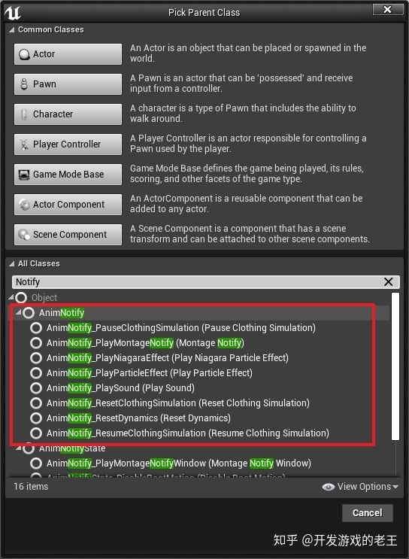
 |  | animation bp必须是继承自定义的AnimInstance | 这些“预设动画通知”叫动画通知类（Anim Notify Class），是UE4提供的一种可复用的动画通知机制
 |  | 然后新建两个通知AnimNotify_Begin和AnimNotify_End
 |  | 方法的命名规则必须是AnimNotify_XXX，因为引擎里的代码就是这样匹配的 | 自定义一个动画通知类

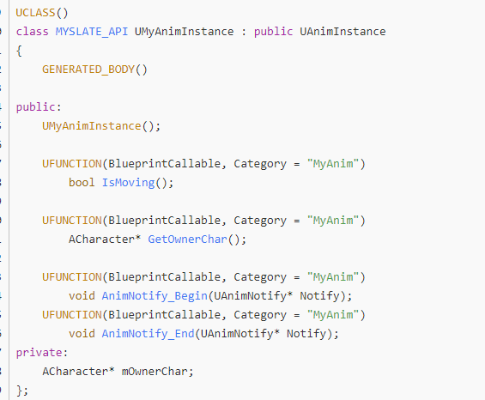

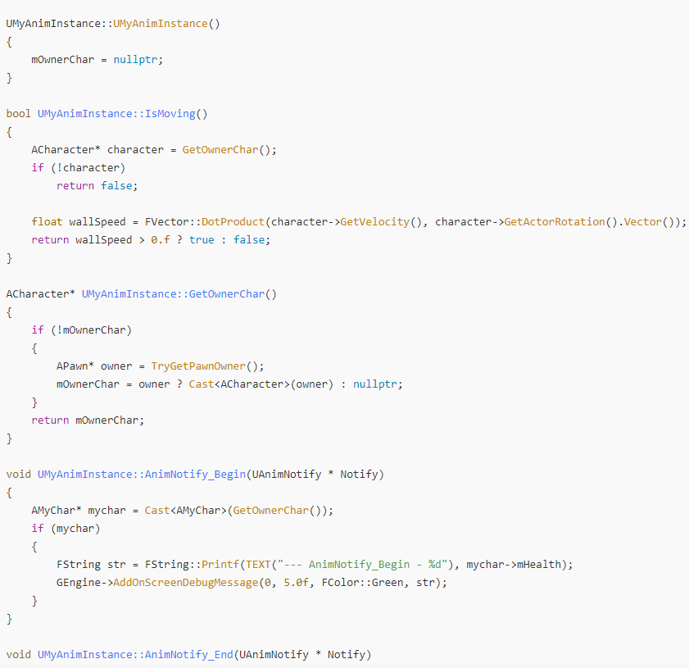

自定义AnimNotify | 原理是每个事件FAnimNotifyEvent自己身上绑定的NotifyClass类对象回调
 | 单独起个AnimNotify类，蓝图或者C++类
 |  | 在编辑器里面选择自己定义的类或者蓝图

自定义AnimNotifyState | 原理是每个事件FAnimNotifyEvent自己身上绑定的NotifyStateClass类对象回调
 | 单独起个AnimNotifyState类，蓝图或者C++类
 |  | 在编辑器里面选择自己定义的类或者蓝图

 |  |  | https://blog.csdn.net/or_7r_ccl/article/details/54564962

